CH
FICHE DESCRIPTIVE DE CHAMBRE
N° commande |  |  | F12345678910 |  |  |  | N° chambre | 153 |  | Planche | 48194 | Type |  | L2T |  | Date |  | 18/02/2025
Opérateur |  |  | CONSTRUCTEL |  |  |  | Adresse | Planche

Implantation de la chambre |  |  |  |  |  |  |  |  |  |  | Légende
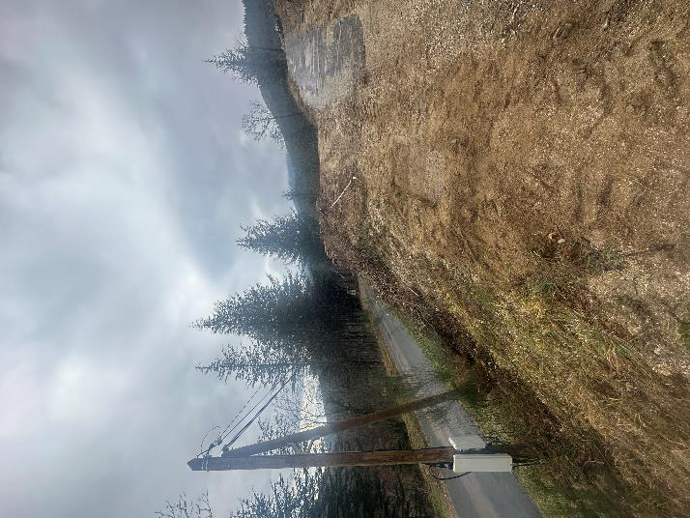 PHOTO vue d'ensemble |  |  |  |  |  |  |  |  |  |  |  | Ø 45 |  | Ø 60 | Ø 80 |  | Ø 100-150 |  | Tubage

 |  |  |  |  |  |  |  |  |  |  | Libre

 |  |  |  |  |  |  |  |  |  |  | Réservation

 |  |  |  |  |  |  |  |  |  |  | Occupé

 |  |  |  |  |  |  |  |  |  |  | Mauvais

 | PHOTO masque A
 |  |  |  |  |  |  |  |  |  |  |  |  | PHOTO masque D

 |  |  |  |  |  | D
 |  |  |  |  | 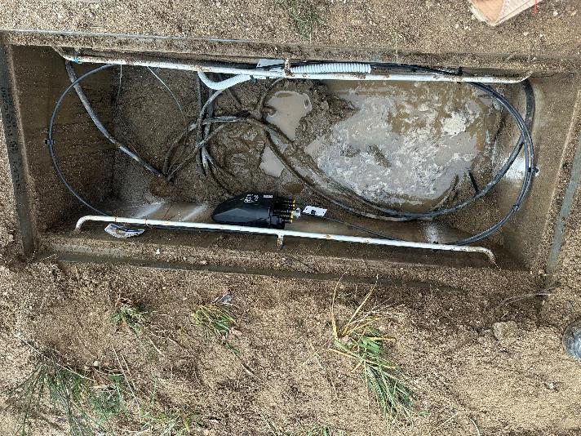 PHOTO chambre vue de dessus

 |  |  |  | A |  |  |  |  |  |  |  |  | B

 |  |  |  |  |  | C

 | PHOTO masque C |  |  |  |  |  |  |  |  |  |  |  | PHOTO masque B

 |  | Vues complémentaires avec repères métriques pour faisabilité d'implantation de boîtiers ou manchons dans les chambres

 |  | 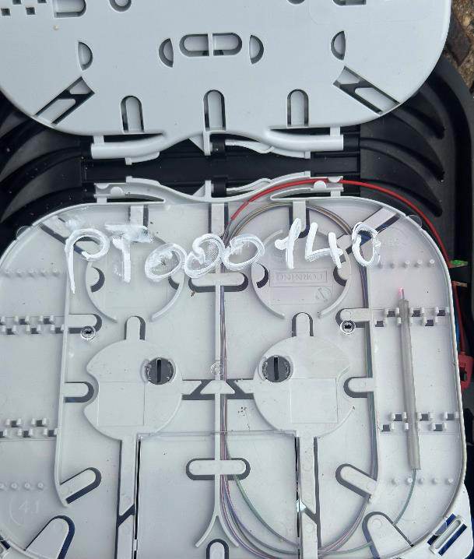 PHOTO 1 |  | 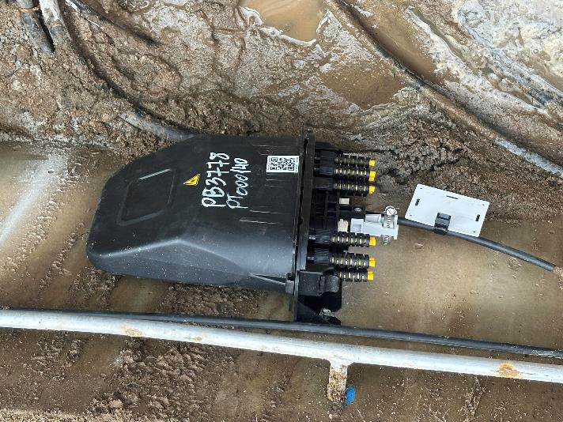 PHOTO 2 |  |  |  |  | PHOTO 3 |  |  |  |  | PHOTO 4

 |  | Observations :

